簡易画面イメージ(ユーザー管理)
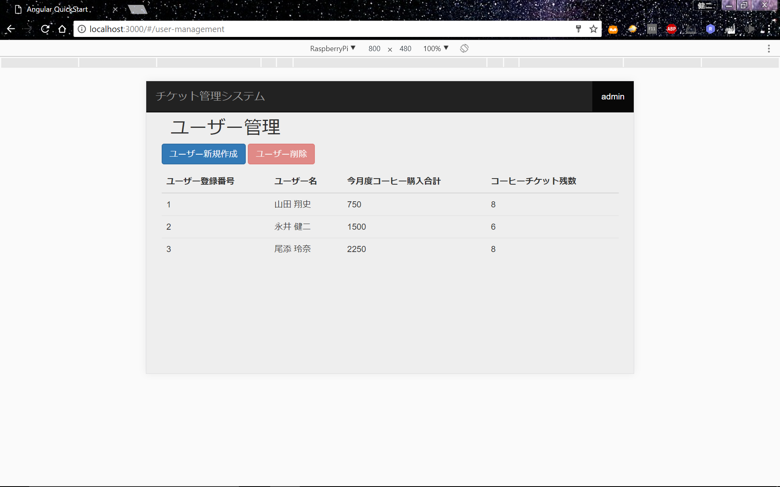
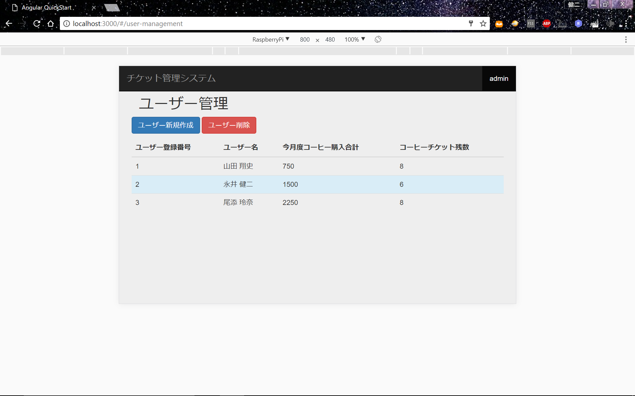
画面イメージ(ユーザー管理) | (改定A-29)(改定F-1)

